CONCEPTO
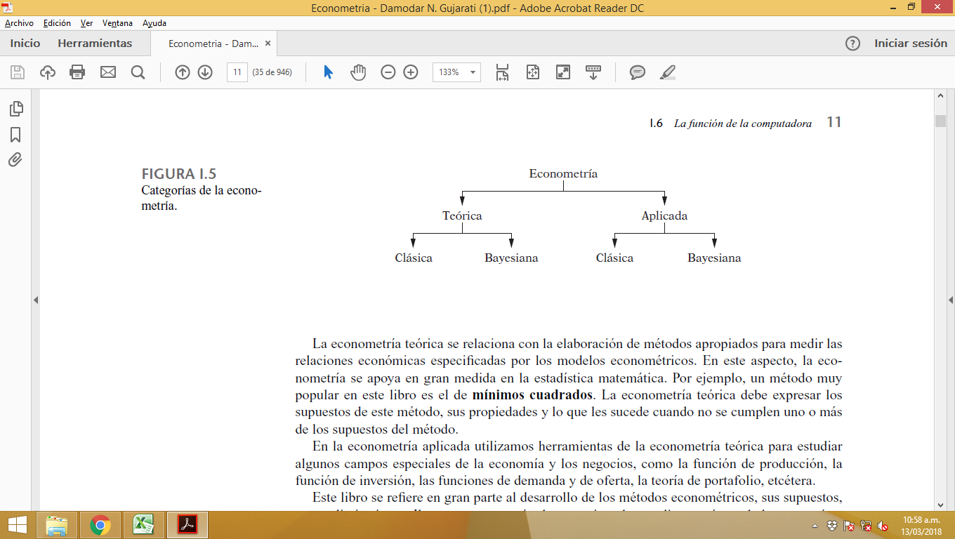
 | Econometría

1 | DEFINICIÓN
 | La econometría se defi ne como la ciencia social en la cual las herramientas de la teoría económica,
 | las matemáticas y la inferencia estadística se aplican al análisis de los fenómenos económicos

 | la econometría puede defi nirse como el análisis cuantitativo de fenómenos económicos reales,
 | basados en el desarrollo simultáneo de la teoría y la observación, relacionados mediante métodos
 | apropiados de inferencia. (Arthur S. Goldberger)

2 | Metodología de la econometría

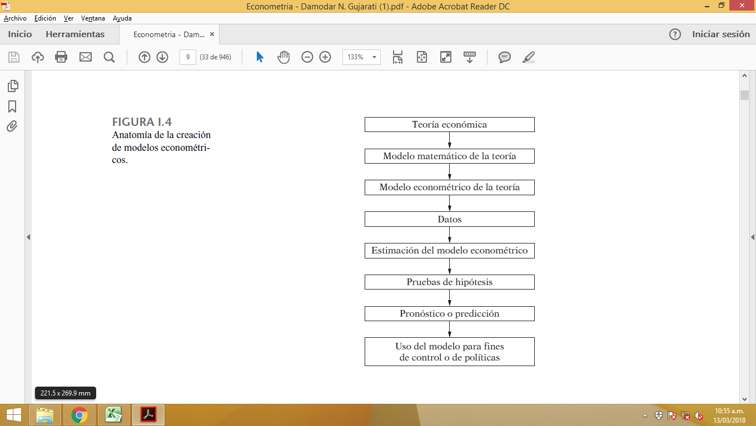

3 | Tipos de econometría

REGRESIÓN
 | NATURALEZA DEL ANALISIS DE REGRESIÓN

1 | Regresión y correlación

 | En el análisis de regresión hay una asimetría en el tratamiento a las variables dependientes y explicativas.
 | Se supone que la variable dependiente es estadística, aleatoria o estocástica, es decir,
 | que tiene una distribución de probabilidad. Por otra parte, se asume que las variables explicativas
 | tienen valores fi jos (en muestras repetidas)

 | En el análisis de correlación, por otra parte,
 | se tratan dos variables cualesquiera en forma simétrica; no hay distinción entre las variables dependiente
 | y explicativa.
 | En el análisis de correlación, el objetivo principal es
 | medir la fuerza o el grado de asociación lineal entre dos variables

2 | Terminología y notación
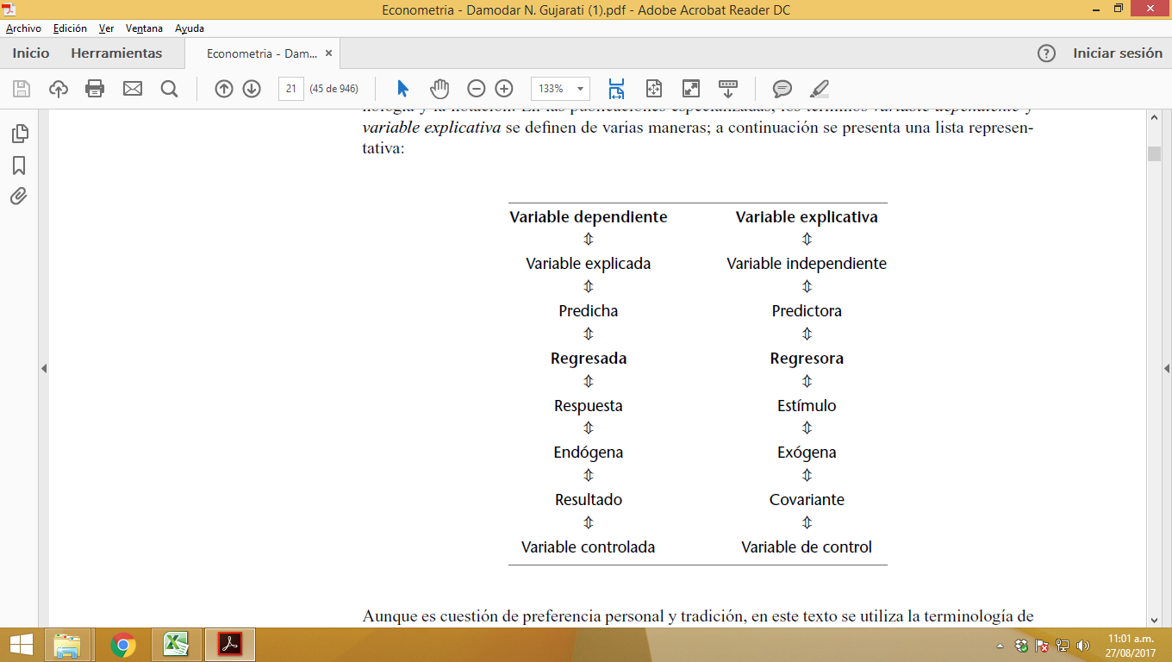
 |  |  |  |  | NOMBRES:
 |  |  |  |  | CONSUMO^ = bo - b1*IPC + b2*INGRESO. + u

4 | tipos de regresión

 | * | análisis de regresión simple: |  | Si se estudia la dependencia de una variable respecto de una única variable explicativa, como el consumo que depende del ingreso real, (con dos variables)

 | * | análisis de regresión múltiple |  | Sin embargo, si se estudia la dependencia de una variable respecto de más de una variable explicativa, como el rendimiento de un cultivo, la lluvia, la temperatura, el Sol y los fertilizantes

3 | Naturaleza y fuentes de datos para el análisis económico

 | * | Datos de series de tiempo
 | * | Datos transversales
 | * | Datos combinados
 | * | Datos en panel, longitudinales o en micropanel

4 | Fuentes de datos

 | Los datos para el análisis empírico pueden provenir de una dependencia gubernamental (por
 | ejemplo, el Departamento de Comercio), un organismo internacional (el Fondo Monetario Internacional
 | ``
 | o un particular. Hay miles de agencias de este tipo que recopilan datos para uno u otro fi n.

5 | Tipos de datos

 |  | Datos de series de tiempo | Una serie de tiempo es un conjunto de observaciones sobre los valores de una variable en diferentes momentos
 |  |  | Tal información debe recopilarse en intervalos regulares, es decir, en forma diaria (precios de acciones,
 |  |  | informes del tiempo, etc.), semanal (como cifras de oferta monetaria), mensual (tasa de desempleo,
 |  |  | Índice de Precios al Consumidor [IPC], etc.), trimestral (como el PIB), anual (como los presupuestos del gobierno)
 |  |  | , quinquenal (como el censo de la industria manufacturera), o decenal (como los censos de población).

 |  | Datos transversales | Los datos transversales consisten en datos de una o más variables recopilados en el mismo punto
 |  |  | del tiempo, como el censo de población realizado por la Ofi cina del Censo de Estados Unidos
 |  |  | cada 10 años

 |  | Datos combinados | Los datos combinados reúnen elementos de series de tiempo y transversales

 |  | Datos en panel, longitudinales o en micropanel
 |  |  | Hay un tipo especial de datos combinados en el cual se estudia a través del tiempo la misma
 |  |  | unidad transversal (por ejemplo, una familia o una empresa). Por ejemplo, el Departamento de
 |  |  | Comercio de Estados Unidos realiza un censo de vivienda en intervalos periódicos. En cada
 |  |  | encuesta periódica se entrevista a la misma unidad familiar (o a la gente que vive en la misma dirección)
 |  |  | para averiguar si ha habido algún cambio en las condiciones de vivienda o fi nancieras de
 |  |  | esa unidad familiar desde la última encuesta.

